EVIDENCIAS
 | TECNOLOGICO DE ESTUDIOS SUPERIORES DE VILLLA GUERRERO |  | FECHA REVISION
 | NOMBRE DE LA CARRERA | NOMBRE ALUMNO | REPORTE | 1
 | RESIDENCIA PROFESIONAL
 | FECHA | FECHA DE ELABORACION DE REPORTE

SEMANA 1
EVIDENCIAS
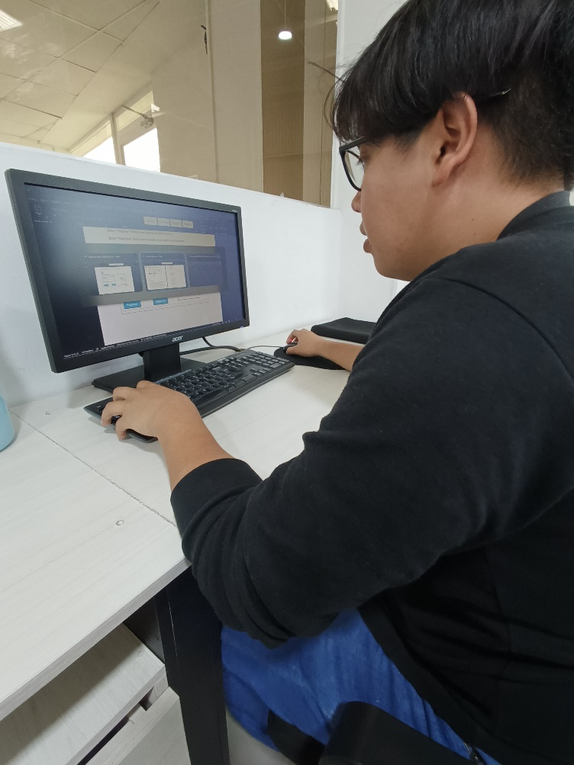 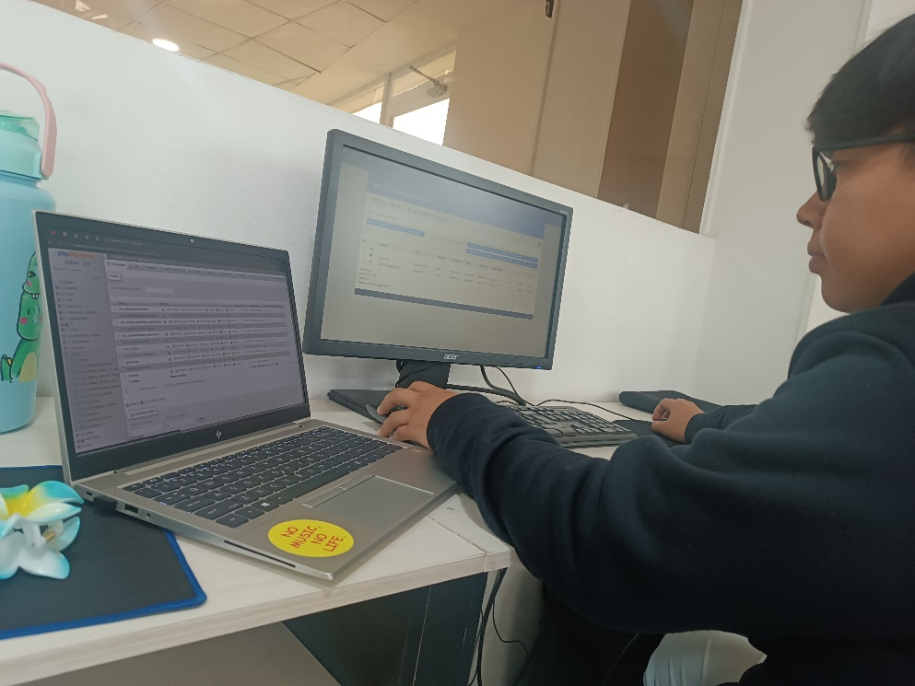 SEMANA 1

ASESOR INTERNO: |  |  |  | ASESOR EXTERNO:

